USE CASES
USE CASES |  |  |  |  | Descrição dos Use Cases

Remover Comentários
 |  |  |  |  | Title: | Remover Anuncio Descontextualizado
Remover Anúncio descontextualizado
 |  |  |  |  | Purpose: | O administrador detecta um eventual anuncio descontextualizado do dominio automovel e decide excluir esse anuncio

 |  |  |  |  | Pre-condition: | Login efectuado pelo Administrador com sucesso
Reprimir Abusos
 |  |  |  |  | Post-condition:

 |  |  |  |  | workflow: | o administrador seleciona o anuncio a remover
Admin |  |  |  |  |  | o sistema pede confirmação
 |  |  |  |  |  | o administrador aceita
 |  |  |  |  |  | sistema remove anuncio
Login
Pesquisar Anúncio

Logout
Registar

 |  |  |  |  | Title: | Reprimir Abusos
 |  |  |  | Utilizador Não Registado
 |  |  |  |  | Purpose: | O Administrador detecta abusos e decide bloquear os anuncios publicados pelo utilizador que os cometeu.

Inserir Anúncio
 |  |  |  |  | Pre-condition: | Login efectuado pelo Administrador com sucesso
Gerir Anúncios
 |  |  |  |  | Post-condition:
Remover Anúncio
Inserir Comentários
Editar Anúncio
 |  |  |  |  | workflow: | o administrador seleciona a opção permissoes de utilizadores
 |  |  |  |  |  | o sistema devolve a lista dos utilizadores e respectivos atributos
 |  |  |  |  |  | o administrador seleciona o(s) utilizador(es) a por em modo inactivo
 |  |  |  |  |  | o administrador envia alterações
 |  |  |  |  |  | o sistema regista as alterações e fectuadas
Utilizador Registado

Title: |  | Login |  |  | Title: | Logout

Purpose: |  | utilizador pretende identificar-se no sistema |  |  | Purpose: | o utilizador pretende deixar estar identificado no sistema

Pre-condition: |  |  |  |  | Pre-condition: | utilizador identificado no sistema

Post-condition: |  |  |  |  | Post-condition:

workflow: |  | utilizador solicita acesso a pagina de login |  |  | workflow: | utilizador solicita o logout
 |  | sistema devolve pagina de login |  |  |  | sistema deixa de reconhecer os dados do utilizador
 |  | utilizador insere username
 |  | utilizador insere password
 |  | utilizador procede a identificação
 |  | sistema verifica dados
 |  | sistema valida identificação

Title: |  | Registar |  |  | Title: | Pesquisar Anuncio

Purpose: |  | tem como objectivo identificar o utilizador, indicar a que grupo pertençe e indicar que tipo de permissões este poderá ter |  |  | Purpose: | o utilizador pretende filtrar os anuncios divolgados pelo sistema

Pre-condition: |  | Não estar registado no sistema |  |  | Pre-condition:

Post-condition: |  |  |  |  | Post-condition:

workflow: |  | utilizador solicita o registo |  |  | workflow: | utilizador seleciona a pesquisa
 |  | sistema devolve formulario a preencher com dados do utilizador |  |  |  | sistema devolve formulario
 |  | utilizador preenche formulario |  |  |  | utilizador seleciona os filtros
 |  | utilizador envia dados para registo |  |  |  | sistema devolve anuncios respeitando os filtros
 |  | sistema adiciona registo
 |  | utilizador é redireccionado para a pagina de login

Title: |  | Inserir anuncio |  |  | Title: | Remover anuncio

Purpose: |  | é permitido ao utilizador registado disponibilizar anuncios sobre automoveis |  |  | Purpose: | o utilizador pode remover um anuncio anteriormente adicionado por si.

Pre-condition: |  | utilizador registado |  |  | Pre-condition: | utilizador registado
 |  |  |  |  |  | existir anuncios inseridos pelo utilizador
Post-condition: |  |  |  |  | Post-condition:

workflow: |  | o utilizador solicita a inserção de um novo anuncio |  |  | workflow: | utilizador seleciona o anuncio a remover
 |  | o sistema devolve formulario |  |  |  | sistema pede confirmação
 |  | o utilizador preenche campos |  |  |  | utilizador confirma
 |  | o utilizador envia anuncio |  |  |  | sistema remove anuncio
 |  | sistema valida anuncio
 |  | sistema regista anuncio
 |  | sistema notifica anuncio inserido com sucesso

Title: |  | Editar Anuncio |  |  | Title: | Inserir comentário

Purpose: |  | o utilizador tem a necessidade de modificar informação adicionada anteriormente |  |  | Purpose: | O utilizador tem como objectivo notificar ou esclarecer a informação do anuncio

Pre-condition: |  | utilizador registado |  |  | Pre-condition: | utilizador registado
 |  | existir anuncios inseridos pelo utilizador
Post-condition: |  |  |  |  | Post-condition:

workflow: |  | utilizador seleciona o anuncio que pretende alterar |  |  | workflow: | o utilizador solicita o envio de um comentário
 |  | sistema devolve o formulario do anuncio |  |  |  | sistema devolve formulario
 |  | utilizador faz alterações |  |  |  | utilizador preenche formulario de comentário
 |  | sistema regista as alterações |  |  |  | sistema regista o comentario em modo pendente
 |  |  |  |  |  | utilizador aguarda a confirmação do comentario por parte do administrador
 | Title: |  | Validar comentário

 | Purpose: |  | O utilizador tem como objectivo validar apenas comentarios que não considere abusivos

 | Pre-condition: |  | administrador

 | Post-condition:

 | workflow: |  | o utilizador pretende visualizar os comentarios
 |  |  | sistema devolve formulario
 |  |  | o administrador indica os comentarios que pretende validar
 |  |  | sistema valida os comentarios

DATA DITCIONARY SPECIFICATION
Data Dictionary Specification

 | Name: | Item Anuncio

 | Synonimos: | Info. Automovel

 | Description: | Anuncio é uma informação divulgada, uma propaganda ou um pedido que neste contexto tem de estar relacionado com automoveis

 | Sample instances:
 |  | Assunto: | Vendo Carro Semi-Novo de alta cilindrada
 |  | Descrição: | Carro em bom estado, com todas as revisões feitas na marca. A maioria dos kilometros são feitos na auto-estrada
 |  | Marca: | BMW
 |  | Modelo: | Serie 3
 |  | Cilindrada: | 3.0cc
 |  | cor: | Cinza
 |  | Tipo: | Ligeiro
 |  | Carroçaria: | 3 Portas
 |  | KM: | 120000
 |  | Data 1º Matricula: | 2008-12-12
 |  | Combustivel | Gasóleo
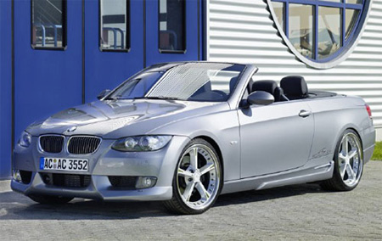
 |  | Fotos:

 |  | Contacto: | 913583738
 |  | Comentários: | user: | jmop
 |  |  | Coment: | Tem cobertura? Se sim, de que cor?
 | Properties:
 |  | Assunto: | Assunto do Anuncio
 |  | Descrição: | Toda informação que o utilizador deseje adicionar às caracteristicas apresentadas pelo anuncio
 |  | Marca: | Marca do automovel anunciado
 |  | Modelo: | Modelo do automovel anunciado
 |  | Cilindrada: | Cilindrada do automovel anunciado
 |  | cor: | Cor do automovel
 |  | Tipo: | Indica que tipo de transporte se trata (por exemplo: pesado ou ligeiro)
 |  | Carroçaria: | Numero de portas do automovel anunciado
 |  | KM: | Numero de Kilometros percorridos pelo automovel até ao momento
 |  | Data 1º Matricula: | Data do primeiro registo do automovel
 |  | Combustivel | Tipo de combustivel do automovel
 |  | Fotos: | Fotografias para melhor descrever o anuncio
 |  | Contacto: | Numero ou email para quem se deve contactar caso interesse em pormenores sobre o anuncio
 |  | Comentários: | conjunto de comentarios ou duvidas levantadas por outros utiizadores
 | Relationships:
 |  | nenhuma
 | Components:
 |  | nenhum
 | Super-concept:
 |  | nenhum
 | Sub-concepts:
 |  | nenhum

SITE VIEW NAME
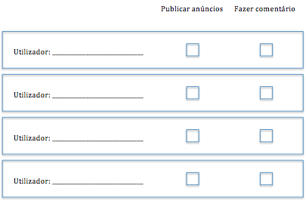
Site View Name: | Home Page
Description: | Página Inicial
User Groups: | Todos
Use Cases:
Site View MAP:
 | ESQUEMA BASE

 |  | LOGO | HOME | LOGIN
 | Área Comum | Pesquisar anuncio | CONTEUDO
 |  | Ver anuncios
 | Área utilizador registado | Gerir anuncios
 | Area do administrador | Remover anuncio
 |  | Remover comentario
 |  | Gerir permissoes

Site View Name: | Pesquisar Anuncio
Description: | Qualquer tipo de Utilizador pode efectuar pesquisas
User Groups: | Todos
Use Cases: | Pesquisar Anuncio
Site View MAP:
 | ÁREA COMUM | PESQUISAR ANUNCIO

 |  | LOGO | HOME | LOGIN
 | Área Comum | Pesquisar anuncio | LISTA OS ANUNCIOS RELACIONADOS COM A PROCURA
 |  | Ver anuncios

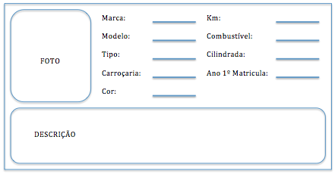

Site View Name: | Ver Anuncios
Description: | Utilizador pode visualizar todos os anuncios
User Groups: | Todos
Use Cases: | Pesquisar Anuncio
Site View MAP:

 | ÁREA COMUM | VER ANUNCIOS

 |  | LOGO | HOME | LOGIN
 | Área Comum | Pesquisar anuncio | LISTA TODOS OS ANUNCIOS
 |  | Ver anuncios

Site View Name: | Gerir Anuncios
Description: | Um utilizador pode visualizar, adicionar, editar, remover os seus proprios anuncios
User Groups: | Utilzador Registado
Use Cases: | Gerir Anuncios
Site View MAP:

 | ÁREA UTILIZADOR REGISTADO | GERIR ANUNCIOS

 |  | LOGO | HOME | LOGIN
 |  |  | LISTA TODOS OS ANUNCIOS COM AS OPCOES DE REMOVER, ADICIONAR E EDITAR

 | Área utilizador registado | Gerir anuncios

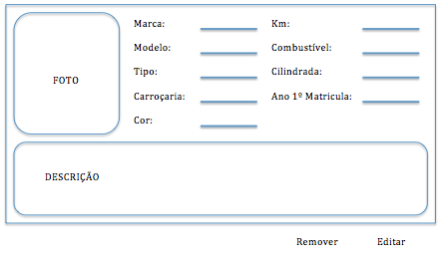

Site View Name: | Remover Anuncio
Description: | O administrador pode remover anuncios que considere fora do dominio do sistema
User Groups: | Administradores
Use Cases: | Remover Anuncio Descontextualizado
Site View MAP:
 | ÁREA DO ADMINISTRADOR | REMOVER ANUNCIO

 |  | LOGO | HOME | LOGIN
 |  |  | LISTA TODOS OS ANUNCIOS, TENDO A OPCAO DE OS REMOVER

 | Area do administrador | Remover anuncio
 |  | Remover comentario
 |  | Gerir permissoes

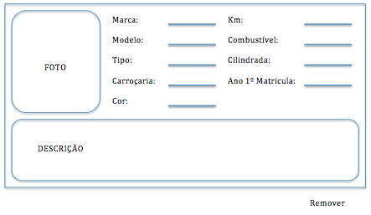

Site View Name: | Validar Comentario
Description: | O administrador pode validar comentarios que não considere abusivos
User Groups: | Administradores
Use Cases: | Validar Comentario
Site View MAP:
 | ÁREA DO ADMINISTRADOR | REMOVER COMENTARIO

 |  | LOGO | HOME | LOGIN
 |  |  | LISTA OS COMENTARIOS QUE AINDA NAO FORAM VALIDADOS PELO ADMINISTRADOR

 | Area do administrador | Remover anuncio
 |  | Remover comentario
 |  | Gerir permissoes

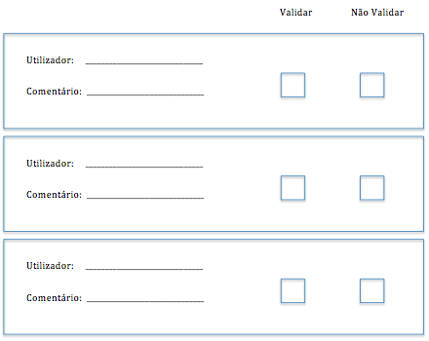

Site View Name: | Gerir Permissões
Description: | O administrador pode alterar permissões de qualquer utilizador
User Groups: | Administradores
Use Cases: | Reprimir Abusos
Site View MAP:
 | ÁREA DO ADMINISTRADOR | GERIR PERMISSOES

 |  | LOGO | HOME | LOGIN
 |  |  | LISTA TODOS OS UTILIZADORES DO SISTEMA, PODENDO ALTERAR AS PERMISSOES

 | Area do administrador | Remover anuncio
 |  | Remover comentario
 |  | Gerir permissoes

